关系图
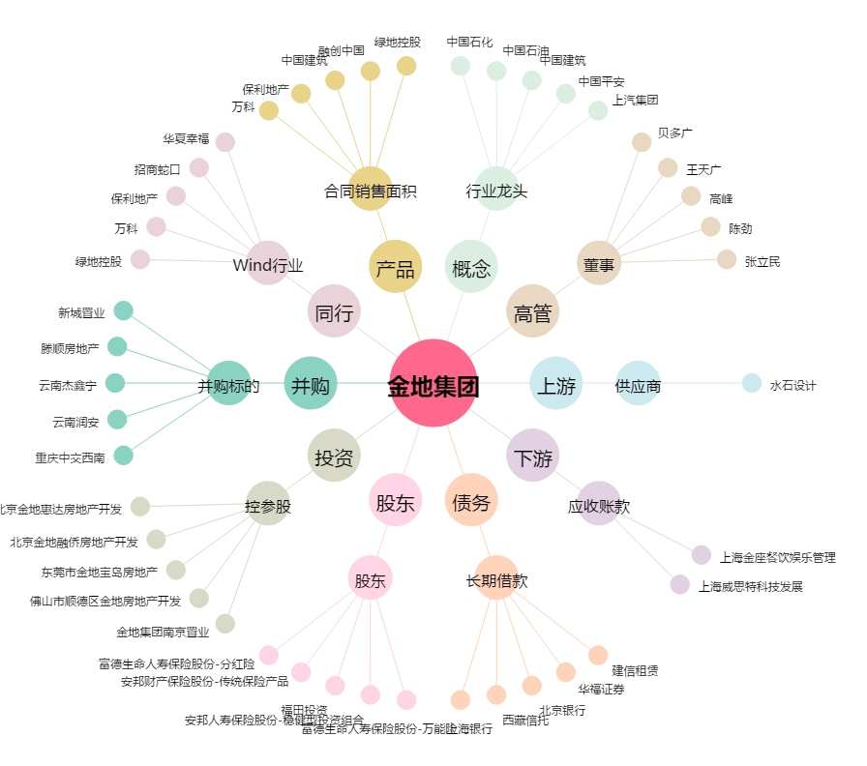
金地集团[600383.SH] - 关系概览图

